Clinical Site
 |  | Lee esto después de que hayas pasado los exámenes finales
 |  | NO TE PRESENTES SI REPROBASTE LOS EXÁMENES FINALES
 |  | POR FAVOR ELIGE SOLO 1 UBICACIÓN

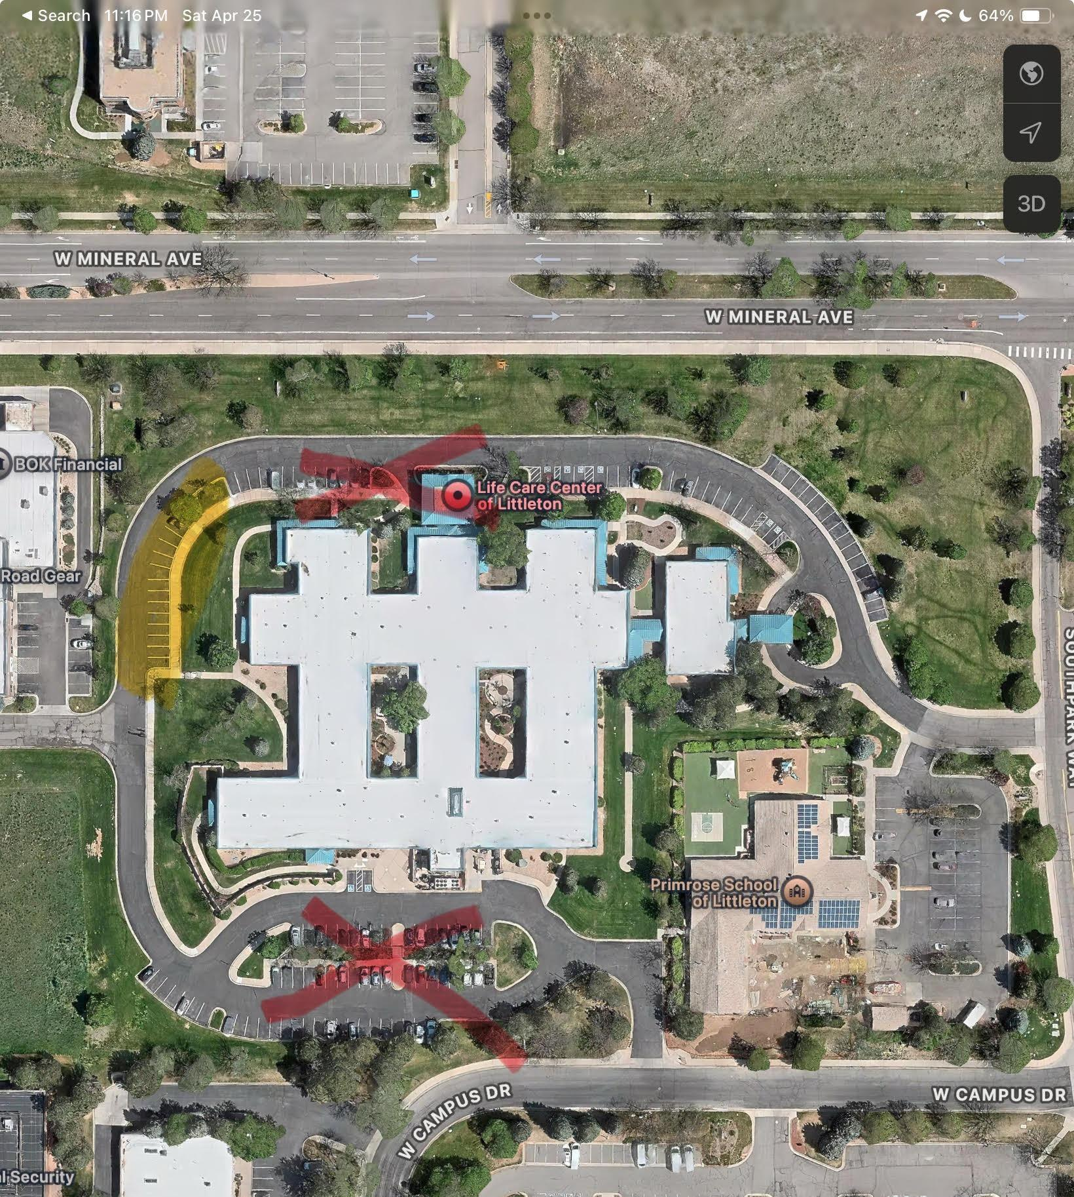
 | Detalles clínicos: Solo para la ubicación Centennial (Desplázate hacia abajo si optas por ir a la ubicación de Colorado Springs)
 | - Fecha: Consulta las fechas en la hoja del EMAIL DE BIENVENIDA

 | - Ubicación: Life Care of Littleton, 1500 W Mineral Ave, Littleton, CO 80120

 | - Hora: 7 a.m. a 3:00 p.m. Por favor, llega de 5 a 10 minutos antes. Si llegas tarde, te enviarán a casa.

 | - Códigos de puertas:
 | Baño 1436
 | Nourishment, Soiled Utility, Dirty Utility: 1979
 | Código de la puerta trasera: 1993

 | - Estacionamiento: Por favor, estaciona en el lugar designado (ver foto resaltada en amarillo) y espérame en la puerta. No estaciones frente al edificio donde dice Life Care of Littleton. Te proporcionaremos el código de la puerta para entrar. Código de puerta 1993
DOOR HERE
 | - Vestimenta: Uniforme de color azul marino, zapatos cerrados, sin uñas largas, cabello recogido y sin gorros para el cabello.

 | - Qué traer: Almuerzo, snacks, agua, un bolígrafo y un cuaderno o papel.

 | Exámenes estatales y RCP:
 | El último día de las prácticas clínicas, quienes no estén afiliados a una agencia deben traer $145 para programar los exámenes estatales. Esta tarifa es obligatoria, y yo te ayudaré con el proceso de programación.
 | Además, para quienes no están con una agencia, la tarifa de la clase de RCP es de $58.50. Aunque la certificación de RCP es obligatoria para los CNAs, no es necesario tomarla durante las prácticas clínicas; ofrecemos clases sin cita previa todos los martes a las 10:00 a.m.
 | Sin embargo, si la tomas durante las prácticas, asegúrate de completar el pago, ya que no se emitirán certificados con un saldo pendiente.

 | Acción requerida:
 | Revisa la Información de Orientación para Estudiantes Clínicos que se encuentra en tu plan de estudios antes de ir a este sitio clínico

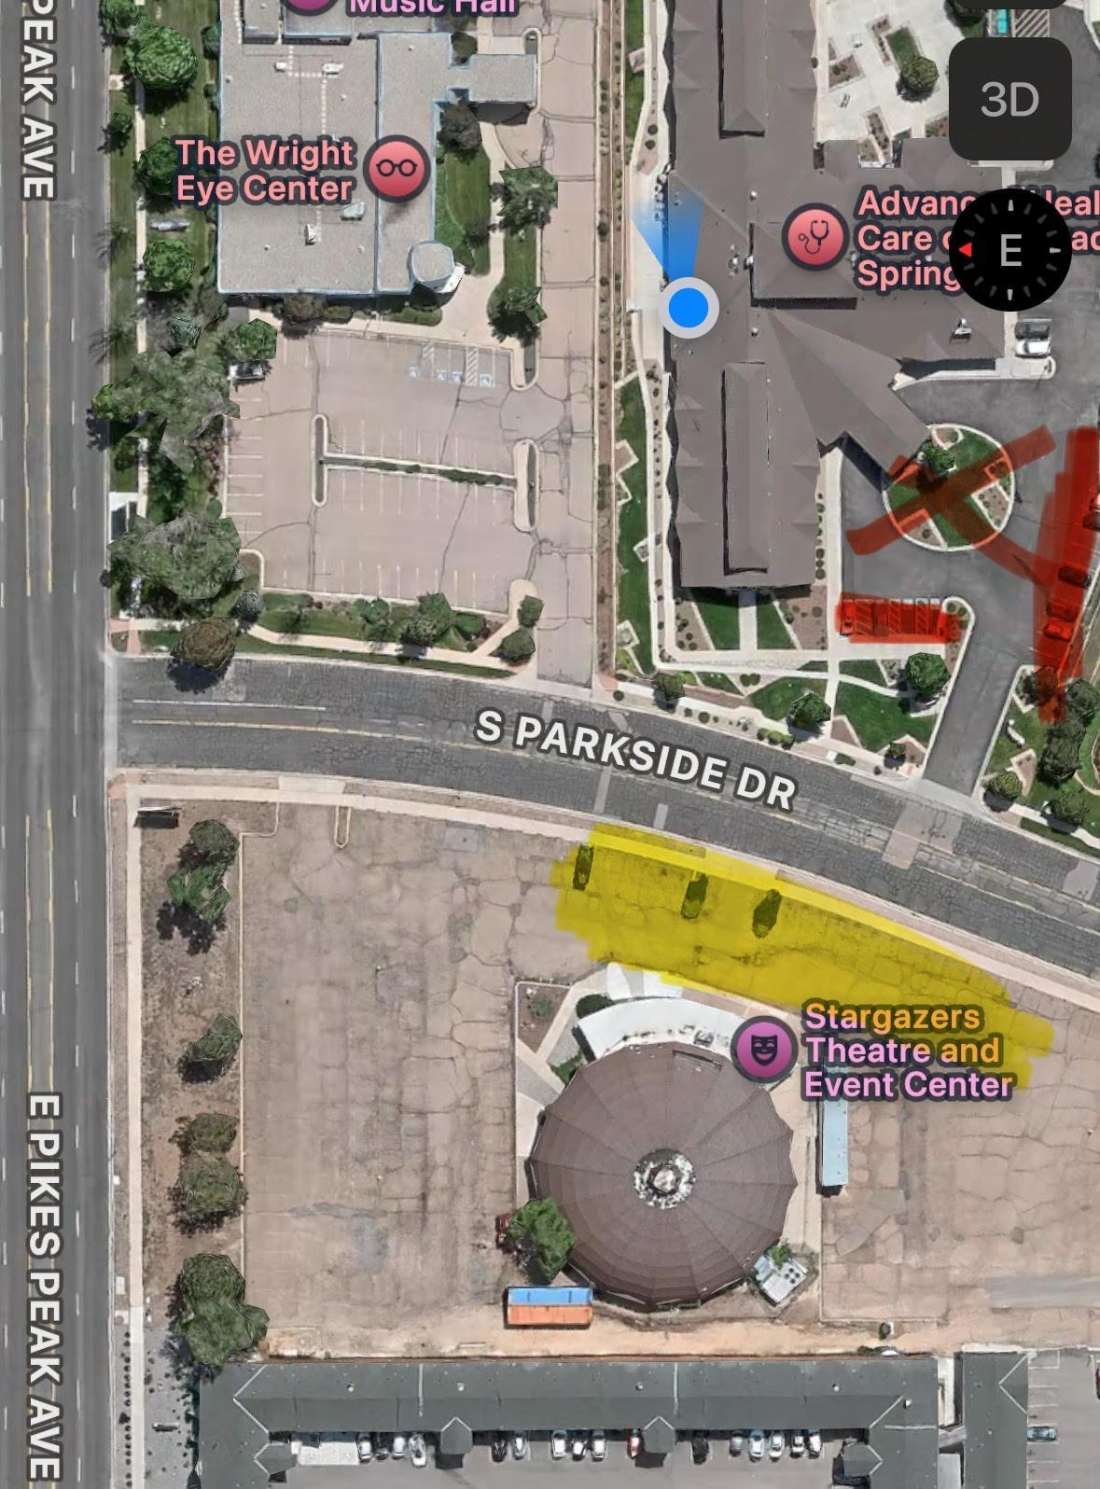
*************************************************************************************************************************************************************************************************************************************************************************************************************************************************************************************************************

 | ubicaciónde clínica: Atención de salud avanzada de Colorado Springs
 | -Fecha: Consulta las fechas en la hoja de CORREO DE BIENVENIDA

 | - ubicación : 55 S Parkside Dr, Colorado Springs, CO 80910

 | - Horario: de 8 a.m. a 4:00 p.m. Por favor, llega 5-10 minutos antes. Si llegas tarde, te enviarán a casa.

 | - Estacionamiento: Por favor, estaciona en el espacio designado (ver la imagen - resaltado en amarillo) o estaciona al otro lado de la calle en el estacionamiento de Stargazers. No estaciones frente al edificio.

 | - Códigos de la puerta: 2000#

 | - Vestimenta: Uniforme azul marino, zapatos cerrados, no llevar uñas largas, cabello recogido y sin gorros.

 | - Qué llevar: almuerzo, bocadillos, agua, un bolígrafo y un cuaderno o papel.

 | Exámenes estatales y RCP:
 | El último día de las prácticas clínicas, aquellos que no estén afiliados a una agencia deben traer $145 para programar los exámenes estatales. Esta tarifa es obligatoria, y yo te ayudaré con el proceso de programación. Además, para quienes no estén con una agencia, la clase de RCP tiene un costo de $58.50. Aunque la certificación de RCP es obligatoria para los CNA, no es necesario tomarla durante las prácticas clínicas; ofrecemos clases sin cita previa todos los martes a las 10:00 am en nuestra ubicación de Centennial (6670 S Broadway, Centennial, CO 80121). Sin embargo, si la tomas durante las prácticas clínicas, asegúrate de completar el pago, ya que no se emitirán certificados con un saldo pendiente.

